Hacker Etico
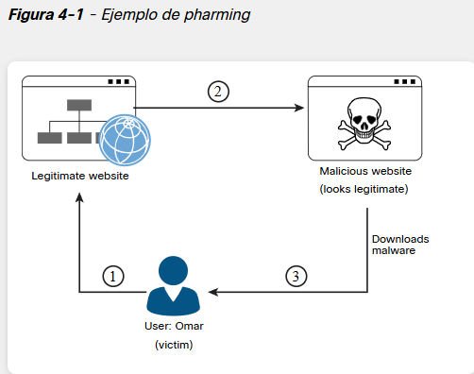
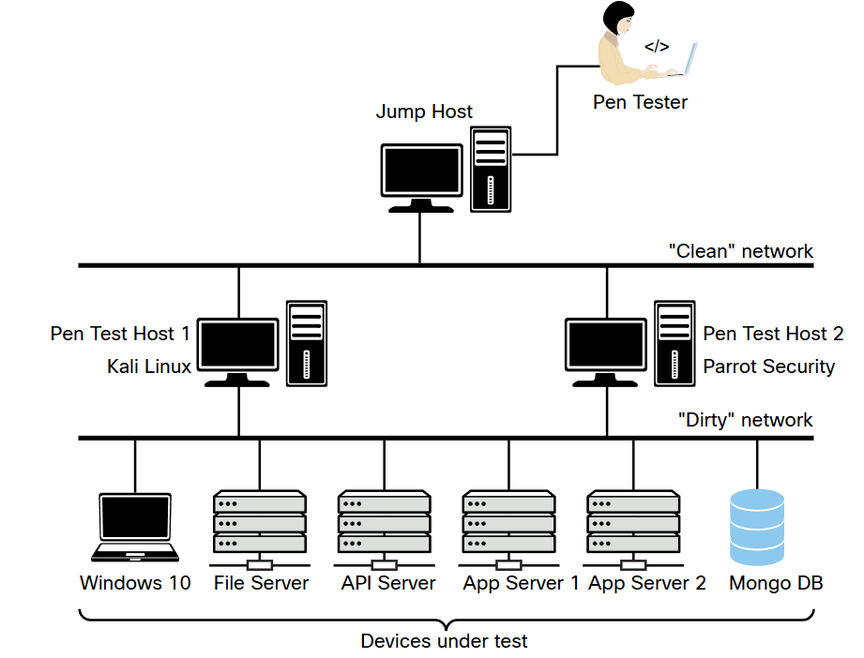
Ethical Hacker
Pruebas de penetracion | Pruebas de infraestructura de red | Se centra en evaluar la postura de seguridad de la infraestructura de red real y cómo puede ayudar a defenderse de los ataques. Esto a menudo incluye los conmutadores, enrutador, cortafuegos y recursos de soporte, como servidores de autenticación, autorización y contabilidad (AAA) e IPS. A veces, una prueba de penetración en la infraestructura inalámbrica puede incluirse en el alcance de una prueba de infraestructura de red. Sin embargo, se realizarían tipos adicionales de pruebas más allá de una evaluación de red cableada. Por ejemplo, un evaluador de seguridad inalámbrica intentaría ingresar a una red a través de la red inalámbrica eludiendo los mecanismos de seguridad o interrumpiendo los métodos criptográficos utilizados para proteger el tráfico. Probar la infraestructura inalámbrica ayuda a una organización a determinar las debilidades en la implementación inalámbrica y la exposición. A menudo incluye un mapa de calor detallado del desempeño de la señal.
 | Pruebas basadas en aplicaciones | Se centra en probar las debilidades de seguridad en las aplicaciones empresariales. Estas debilidades pueden incluir, entre otras, configuraciones incorrectas, problemas de validación de entrada, problemas de inyección y fallas lógicas. Debido a que una aplicación web generalmente se basa en un servidor web con una base de datos back-end, el alcance de la prueba normalmente también incluye la base de datos. Sin embargo, se centra en obtener acceso a esa base de datos de soporte a través del compromiso de la aplicación web. Un gran recurso que mencionamos varias veces en este curso es Proyecto de Seguridad de Aplicaciones Web Abiertas o OWASP
 | Pruebas de penetración en la nube | La responsabilidad de la seguridad en la nube depende del tipo de modelo de nube (software como servicio [SaaS], plataforma como servicio [PaaS] o infraestructura como servicio [IaaS]). Por ejemplo, con IaaS, el cliente (consumidor de la nube) es responsable de los datos, las aplicaciones, el tiempo de ejecución, el software intermedio, las máquinas virtuales (VM), los contenedores y los sistemas operativos en las VM. Independientemente del modelo utilizado, la seguridad en la nube es responsabilidad tanto del cliente como del proveedor de la nube. Estos detalles deben resolverse antes de firmar un contrato de computación en la nube. Estos contratos varían según los requisitos de seguridad del cliente. Las consideraciones incluyen la recuperación tras desastres, los acuerdos de nivel de servicio (SLA), la integridad de los datos y el cifrado. Por ejemplo, ¿el cifrado se proporciona de extremo a extremo o solo en el proveedor de la nube? Además, ¿quién administra las claves de cifrado: el CSP o el cliente?
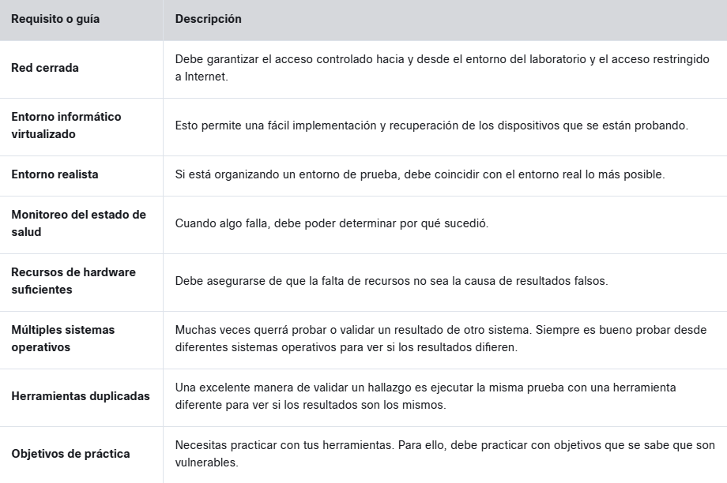
Métodos de prueba de penetración | Entorno desconocido (Caja negra) | Se le proporciona solo una cantidad muy limitada de información. Por ejemplo, al evaluador se le pueden proporcionar solo los nombres de dominio y las direcciones IP que están dentro del alcance de un objetivo en particular. La idea de este tipo de limitación es que el evaluador comience con la perspectiva que podría tener un atacante externo. Por lo general, un atacante primero determinaría un objetivo y luego comenzaría a recopilar información sobre el objetivo, utilizando información pública, y obtendría cada vez más información para usar en los ataques. El evaluador no tendría conocimientos previos de la organización y la infraestructura del objetivo. Otro aspecto de las pruebas en entornos desconocidos es que, a veces, es posible que el personal de soporte de la red del objetivo no reciba información sobre cuándo se realizará exactamente la prueba. Esto también permite que se realice un ejercicio de defensa y elimina el problema de que un objetivo se prepare para la prueba y no ofrezca una visión del mundo real de cómo se ve realmente la postura de seguridad.
 | Entorno conocido (Caja Blanca) | En una prueba de penetración de entorno conocido, el evaluador comienza con una cantidad significativa de información sobre la organización y su infraestructura. El evaluador normalmente recibiría cosas como diagramas de red, direcciones IP, configuraciones y un conjunto de credenciales de usuario. Si el alcance incluye una evaluación de la aplicación, es posible que al evaluador también se le proporcione el código fuente de la aplicación de destino. La idea de este tipo de pruebas es identificar tantos agujeros de seguridad como sea posible. Con las pruebas de entorno conocido, el alcance suele ser mucho más amplio e incluye la auditoría de la configuración de la red interna y el análisis de las computadoras de escritorio en busca de defectos. El tiempo y el dinero suelen ser factores que deciden qué tipo de prueba de penetración se debe completar. Si una empresa tiene inquietudes específicas sobre una aplicación, un servidor o un segmento de la infraestructura, puede proporcionar información sobre ese objetivo específico para disminuir el alcance y la cantidad de tiempo dedicado a la prueba, pero aún así descubrir los resultados deseado
 | Entorno parcialmente conocido (Caja gris) | Una prueba de penetración de entorno parcialmente conocido es un enfoque híbrido entre las pruebas de entorno desconocido y conocido. En las pruebas de entorno parcialmente conocido, es posible que se proporcionen credenciales a los evaluadores, pero no documentación completa de la infraestructura de la red. Esto permitiría a los evaluadores seguir proporcionando resultados de sus pruebas desde la perspectiva del punto de vista de un atacante externo. Teniendo en cuenta el hecho de que la mayoría de los riesgos comienzan en el cliente y se abren camino en toda la red, un buen enfoque sería un alcance en el que los evaluadores comiencen en el interior de la red y tengan acceso a una máquina cliente. Luego, podrían girar por toda la red para determinar cuál sería el impacto de un compromiso.
Estándares y metodologías de pruebas de penetracion | MITRE ATT & CK | Es un recurso increíble para aprender sobre las tácticas, técnicas y procedimientos (TTP) de un adversario. Tanto los profesionales de seguridad ofensivos (evaluadores de penetración, equipos rojos, cazadores de errores, etc.) como los respondedores de incidentes y los equipos de búsqueda de amenazas utilizan el marco de trabajo MITRE ATT & CK en la actualidad. El marco de trabajo MITRE ATT & CK es una colección de diferentes matrices de tácticas, técnicas y sub-técnicas. Estas matrices, incluidas Enterprise ATT & CK Matrix, Network, Cloud, ICS y Mobile, enumeran las tácticas y técnicas que los adversarios utilizan mientras se preparan para un ataque, incluida la recopilación de información (inteligencia de código abierto [OSINT], identificación de debilidades técnicas y de las personas, y más), así como diferentes técnicas de explotación y Post-explotación.
 | OWASP WSTG | La guía de pruebas de seguridad web (WSTG) de OWASP es una guía completa centrada en las pruebas de aplicaciones web, cubre las fases de alto nivel de las pruebas de seguridad de aplicaciones web y profundiza en los métodos de prueba utilizados. Por ejemplo, llega incluso a proporcionar vectores de ataque para probar secuencias de comandos entre sitios (XSS), ataques de entidades externas XML (XXE), falsificación de solicitudes entre sitios (CSRF) y ataques de inyección SQL; y cómo prevenir y mitigar estos ataques.
 | NIST SP 800-115 | proporciona a las organizaciones pautas sobre la planificación y realización de pruebas de seguridad de la información se considera un estándar de la industria para la orientación de pruebas de penetración
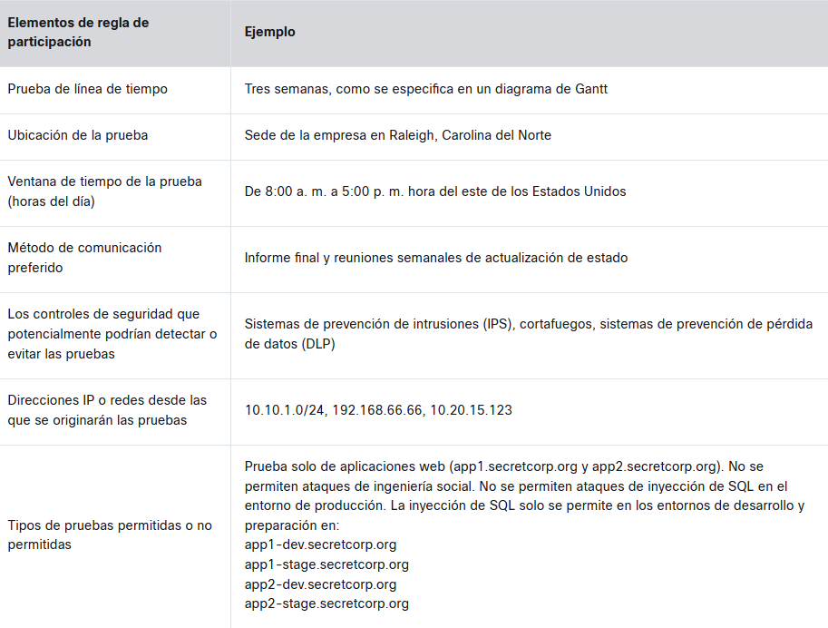
 | OSSTMM | Manual de metodología de pruebas de seguridad de código abierto (OSSTMM) es un documento que establece pruebas de seguridad repetibles y uniformes: Métricas de Seguridad Operativa Análisis de Confianza Flujo de Trabajo Pruebas de Seguridad Humana Pruebas de Seguridad Física Pruebas de Seguridad Inalámbrica Pruebas de Seguridad de Telecomunicaciones Pruebas de Seguridad de Redes de Datos Reglas de cumplimiento Informes con el Informe de Auditoría de Pruebas de Seguridad (STAR)
 | PTES | El estándar de ejecución de pruebas de penetración (PTES) (http://www.pentest-standard.org) proporciona información sobre tipos de ataques y métodos, y proporciona información sobre las últimas herramientas disponibles para lograr los métodos de prueba descritos. PTES implica siete fases distintas: Interacciones previas al compromiso Recopilación de inteligencia Modelado de amenazas Análisis de vulnerabilidades Explotación Post-explotación Informes
 | ISSAF | El Marco de evaluación de la seguridad de los sistemas de información (ISSAF) es otra metodología de prueba de penetración similar a las demás en esta lista con algunas fases adicionales. La ISSAF abarca las siguientes fases: Recopilación de información Asignación de red Identificación de vulnerabilidades Penetración Obtener acceso y escalamiento de privilegios Más enumeración Comprometer a usuarios / sitios remotos Mantener el acceso Cubriendo las pistas
Planificacion de un ataque (Reconocimiento) | Reconocimiento activo | Es un método de recopilación de información en el que las herramientas utilizadas envían sondeos a la red o los sistemas objetivo para obtener respuestas que luego se utilizan para determinar la postura de la red o el sistema. Estas sondas pueden utilizar varios protocolos y varios niveles de agresividad, generalmente en función de lo que se está escaneando y cuándo. Por ejemplo, puede estar escaneando un dispositivo, como una impresora, que no tiene una pila de TCP / IP o hardware de red muy sólidos. Al enviar sondeos activos, puede bloquear dicho dispositivo. La mayoría de los dispositivos modernos no tienen este problema; sin embargo, es posible, por lo que cuando realice un escaneo activo, debe tenerlo en cuenta y ajustar la configuración del escáner en consecuencia. | Las herramientas y los métodos de reconocimiento activo comunes incluyen lo siguiente: Enumeración de hosts Enumeración de redes Enumeración de usuarios Enumeración de grupos Enumeración de recursos compartidos de red Enumeración de páginas web Enumeración de aplicaciones Enumeración de servicios Elaboración de paquetes
 | Reconocimiento pasivo | Es un método de recopilación de información en el que las herramientas no interactúan directamente con el dispositivo o la red de destino. Existen varios métodos de reconocimiento pasivo. Algunos implican el uso de bases de datos de terceros para recopilar información. Otros también usan herramientas de tal manera que el objetivo no las detecta. Estas herramientas, en particular, funcionan simplemente escuchando el tráfico en la red y utilizando la inteligencia para deducir información sobre la comunicación del dispositivo en la red. Este enfoque es mucho menos invasivo en una red y es muy poco probable que este tipo de reconocimiento bloquee un sistema como una impresora. Debido a que no produce tráfico, es poco probable que se detecte y no genera ningún indicador en la red que está encuestando. Otro escenario en el que un escáner pasivo sería útil sería para un evaluador de penetración que necesita realizar un escaneo en una red de producción que no se puede interrumpir. La técnica de reconocimiento pasivo que utilice depende del tipo de información que desee obtener. Uno de los aspectos más importantes del aprendizaje sobre las pruebas de penetración es desarrollar una buena metodología que lo ayudará a seleccionar las herramientas y tecnologías adecuadas para usar durante el compromiso. | Las herramientas y los métodos de reconocimiento pasivo comunes incluyen lo siguiente: Enumeración de dominios Inspección de paquetes Inteligencia de código abierto (OSINT) Recon-ng Intercepción pasiva
Inteligencia de código abierto (OSINT) | Recopilación de inteligencia de código abierto (OSINT) es un método de recopilación de fuentes de inteligencia disponibles públicamente para recopilar y analizar información sobre un objetivo. OSINT es de “código abierto” porque la recopilación de información no requiere ningún tipo de método encubierto. Normalmente, la información se puede encontrar en Internet. Cuanto mayor sea la presencia en línea del objetivo, más información estará disponible. Este tipo de recopilación a menudo puede comenzar con una simple búsqueda en Google, que puede revelar una cantidad significativa de información sobre un objetivo. Al menos, le dará suficiente información para saber qué dirección tomar con su proceso de recopilación de información. Veamos dos herramientas que se pueden usar para la recopilación de OSINT: Recong-ng y Shodan. | Recon-ng es un marco modular que facilita el desarrollo y la integración de nuevas funcionalidades. Es muy eficaz en la enumeración de sitios de redes sociales debido a su uso de interfaces de programación de aplicaciones (API) para recopilar información. También incluye una función de informes que le permite exportar datos en diferentes formatos de informe. Debido a que siempre deberá proporcionar algún tipo de entrega en cualquier prueba que realice, Recon-ng es especialmente valioso. es increíblemente poderoso porque usa las API de varios recursos de OSINT para recopilar información. Sus módulos pueden consultar sitios como Facebook, Indeed, Flickr, Instagram, Shodan, LinkedIn y YouTube.
 |  | Shodan es una organización que analiza Internet las 24 horas del día, los 365 días del año. Los resultados de esos escaneos se almacenan en una base de datos que se puede consultar en shodan.io o mediante una API. Puede utilizar Shodan para consultar hosts vulnerables, dispositivos de Internet de las cosas (IoT) y muchos otros sistemas que no deben estar expuestos o conectados a la Internet pública. En la figura 3-5, se muestran diferentes categorías de sistemas detectados por los escaneos de Shodan, incluidos los sistemas de control industrial (ICS), las bases de datos, los dispositivos de infraestructura de red y los videojuegos.
Búsquedas de DNS | puntos de entrada y salida existen un atacante cibernético debe determinar cuáles de los puertos y protocolos del objetivo están expuestos a Internet | determinar la dirección o direcciones IP utilizadas y cualquier otro subdominio que pueda estar en uso. un ejemplo de la herramienta DNSRecon en Kali Linux que se utiliza para consultar los registros DNS
certificados SSL / TLS | Los certificados SSL / TLS proporcionan dos amplias funciones. En primer lugar, proporcionan una forma de que las personas que acceden a él puedan validar la propiedad de un sitio web. En segundo lugar, proporcionan un medio por el cual se cifra la comunicación entre un cliente y un servidor para que no pueda ser leída o alterada por partes no autorizadas. También proporcionan la información necesaria para que un navegador cree una conexión segura y cifrada a un sitio web a través del protocolo HTTPS | Los hackers éticos pueden utilizar la información de los certificados públicos en la fase de reconocimiento de las pruebas de penetración. La información del certificado puede revelar detalles sobre una organización, incluidos nombres de dominio y subdominio, fechas de emisión y vencimiento y claves públicas de certificados. Además, ciertas versiones de software, como OpenSSL, tienen vulnerabilidades ampliamente conocidas que pueden aprovecharse, incluida la vulnerabilidad al error Heartbleed. Además, es posible que algunos certificados utilicen algoritmos de cifrado débiles
Volcados (dumps) de contraseñas | Los atacantes pueden aprovechar los volcados de contraseñas de violaciones anteriores. Hay varias maneras en que un atacante puede obtener acceso a dichos volcados de contraseñas, como mediante el uso de Pastebin, los sitios web de la dark web e incluso GitHub en algunos casos. Varias herramientas y sitios web diferentes facilitan esta tarea. Un ejemplo de una herramienta que le permite encontrar direcciones de correo electrónico y contraseñas expuestas en violaciones anteriores es h8mail. Puede instalar h8mail con el comando pip3 install h8mai
Metadatos de archivo | Puede obtener mucha información de los metadatos en archivos como imágenes, documentos de Microsoft Word, archivos de Excel, archivos de PowerPoint y más. Por ejemplo, el formato de archivo de imagen intercambiable (Exif) es una especificación que define los formatos de imágenes, sonido y etiquetas complementarias utilizados por cámaras digitales, teléfonos móviles, escáneres y otros sistemas que procesan archivos de imagen y sonido.
enumeración estratégicos del motor de búsqueda | Tipo de archivo: indica a Google que busque solo en el texto de un tipo de archivo en particular (por ejemplo, tipo de archivo:xls). Inurl: indica a Google que busque solo en la URL especificada de un documento (por ejemplo, inurl:search-text) Enlace: dirige a Google a buscar un término específico en los hipervínculos (por ejemplo, enlace:www.domain.com) Intitle: dirige a Google a buscar un término dentro del título de un documento (por ejemplo, intitle:“Index of/etc”)
(Reconocimiento activo) Tipos de enumeración | Enumeración de host | La enumeración de hosts se realiza interna y externamente. Cuando se realiza de manera externa, generalmente desea limitar las direcciones IP que está escaneando solo a las que forman parte del alcance de la prueba. Esto reduce la posibilidad de escanear inadvertidamente una dirección IP que no está autorizado a probar. Al realizar una enumeración de host interna, normalmente se escanea la subred o subredes completas de direcciones IP utilizadas por el destino. La enumeración de hosts generalmente se realiza mediante una herramienta como Nmap o Masscan; sin embargo, los escáneres de vulnerabilidades también realizan esta tarea como parte de sus pruebas automatizadas
 | Enumeración de usuarios | Recopilar una lista válida de usuarios es el primer paso para descifrar un conjunto de credenciales. Cuando tenga el nombre de usuario, puede iniciar intentos de fuerza bruta para obtener la contraseña de la cuenta. La enumeración de usuarios se realiza cuando se obtiene acceso a la red interna. En una red de Windows, puede hacerlo mediante la manipulación del protocolo Server Message Block (SMB), que utiliza el puerto TCP 445
 | Enumeración de grupos | La enumeración de grupo es útil para determinar los roles de autorización que se utilizan en el entorno de destino. El guion de Nmap NSE para enumerar grupos de SMB es smb-enum-groups. Este guion intenta extraer una lista de grupos de una máquina Windows remota. También puede revelar la lista de usuarios que son miembros de esos grupos. En Windows, el identificador relativo (RID) es un número de longitud variable asignado a objetos y se convierte en parte del identificador de seguridad (SID) del objeto que identifica de forma exclusiva una cuenta o un grupo dentro de un dominio
 | Enumeración de recursos compartidos de red | Identificar los sistemas en una red que comparten archivos, carpetas e impresoras es útil para desarrollar una superficie de ataque de una red interna. El guion de NSE Nmap smb-enum-participas utiliza la llamada a procedimiento remoto de Microsoft (MSRPC) para la enumeración de recursos compartidos de red. La sintaxis del guion Nmap smb-enum-Share.nse es la siguiente: nmap --script smb-enum-shares.nse -p 445 <host>

Fases CHE
Pruebas de Penetración

METODOS
TIPOS

Prueba de entorno desconocido (Caja negra)
Pruebas de infraestructura de red

Prueba de entorno parcialmente conocido (Caja gris)

Pruebas basadas en aplicaciones
Prueba de entorno conocido (Caja blanca)

Pruebas de penetración en la nube

Fase 0: Alcance

Fase 3: Explotación
Fase 1: Reconocimiento
Fase 2: Evaluacion de vulnerabilidades
Fase 5:Post-explotación
Fase 6:Informe

Reconocimiento Pasivo
Reconocimiento (Activo)
Analisis de las vulnerabilidades
Ingenieria social
Explotacion a redes
Ataques de contraseñas

Ataques activos
Ataques pasivos
- Enumeración de hosts
- Enumeración de redes
- Enumeración de usuarios
- Enumeración de grupos
- Enumeración de recursos compartidos de red
- Enumeración de páginas web
- Enumeración de aplicaciones
- Enumeración de servicios
- Elaboración de paquetes
FUNCIONAMIENTO DE UN ESCANER DE VULNERABILIDADES -Paso 1 : Fase de deteccion se utilizan herramientas como Nmap para realizar enumeracion de host y puertos - Paso 2: Registrar la informacion en una base de datos del software y la version -Paso 3: Determinar si el software de escucha es susceptible a vulnerabilidades conocidas -Paso 4: El escaner produce un informe con lo que sospecha que es vulnerable
- Suplantación de identidad de correo electrónico (Phishing -Spear Phishing - Whaling)
- Suplantación de identidad de llamadas telefónicas (Vishing) (SpoofApp, SpoofCard y Asterisk)
- Suplantación de identidad del servicio de mensajes cortos (Smishing)
- Abandono de USB
- Ataques al bebedero
- Enumeración de dominios
- Inspección de paquetes
- Inteligencia de código abierto (OSINT)
- Recon-ng
- Intercepción pasiva

modificación, interrupción o manipulación deliberada del tráfico
monitorización o interceptación del tráfico de red sin alterar ni interferir con los datos transmitidos.

Ataques Man-in-the-Middle (MitM) - Suplantación de DHCP - Ataque gemelo malvado - Envenenamiento de caché - Envenenamiento LLMNR/NBT-NS - Ataque de degradación
Herramientas OSINT (Recon-ng, Shodan) https://osintframework.com/
Network Sniffin: - Recopilación automatizada - Secuestro de sesión

Kit de herramientas para ingenieros sociales (SET)
Busqueda DNS (DNSRecon)
Análisis de tráfico - Reenvío de puertos - Tunelizacion Proxy
Escaneo de puertos (Nmap)
Escaneos no autenticados
Marco de explotación del navegador (BeEF)
Escaneo y enumeraciones (NMAP)
Ataques de denegación de servicio (DoS) 1. Basado en volumen 2. Basado en protocolo 3. Basado en solicitudes

Enumeracion de Host (Nmap-Masscan - enum4linux)
Escaneos autenticados

Ataques fisicos
- Intrusión por seguimiento (piggybacking and tailgating )
- Busqueda en la basura (Dumpster diving)
- Vigilancia por encima del hombro (shoulder surfing)
-Clonacion de credenciales
Whois
Enumeracion de usuarios (Nmap - enum4linux)
escaneo de descubrimiento (Nmap)

Rastreo de redes sociales
Secuestro de sesión

Enumeración de grupos (Nmap - enum4linux)
Escaneos completos (Nessus)

Ataques de repetición
Fallas criptográficas (SSL/TSL) Usar herramientas para analisis de SSL en LINUX
Escaneos furtivos
Enumeración de recursos compartidos de red (Nmap - enum4linux)
Tecnicas y metodos de influencia
- Autoridad (Los atacantes muestran confianza y autoridad)
-Escasez y urgencia (Manipular las victimas por medio de la urgencia)
-Prueba social:(Manipular a las personas con situaciones con las que no sabe como lidear)
-Semejanza: (Influencia con cosas o personas de interes) -Medio (obligan a sus víctimas a actuar rápidamente)

Volcado de contraseñas
Escaneos de cumplimiento
Enumeración de páginas web (Nmap - Nikto)

Vulnerabilidades basadas en la Red
Vulnerabilidades Inalambricas
Consideraciones a tener en cuenta - El momento para hacer el escaneo (Momento con menor impacto) - Saber que protocolos se usan TCP/UDP - Topologia de red no se recomienda en conexiones WAN -Limitaciones de ancho de banda (WAN & VPN) - Limitacion de consultas (Reducir la cantidad de subprocesos de ataque) - Sistemas fragiles/activos no tradicionales
Metadatos de archivo
Enumeración servicios (Nmap - Nikto)

- Ataques y explotaciones basados en la resolución de nombres de Windows
- Ataque de envenenamiento de caché DNS
- Ataques y explotaciones contra implementaciones de Server Message Block (SMB)
- Vulnerabilidades y explotaciones del Protocolo simple de administración de red (SNMP)
- Vulnerabilidades y explotaciones del Protocolo simple de transferencia de correo (SMTP)
- Vulnerabilidades y explotaciones del Protocolo de transferencia de archivos (FTP)
- Ataques de transferencia de hash
- Ataques en ruta (antes conocidos como ataques de intermediario [MITM])
- Ataques de eliminación de SSL
- Ataques de denegación de servicio (DoS) y de denegación de servicio distribuido (DDoS)
- Omisión del control de acceso a la red (NAC)
-Ataques de salto a la red de área local virtual (VLAN)

Google Hacking (Dorking)
Enumeración a traves de la elaboracion de paquetes (Scapy)

Almacenamiento en caché de sitios WEB

vulnerabilidades y exposiciones comunes (CVE)
Repositorios de código fuente público (GitHub y GitLab)

enumeraciones de debilidades comunes (CWE)

recursos de vulnerabilidade (NIST)

puntuación de vulnerabilidades (CVSS)

Ataques de SMB puerto 445 (NetBIOS - LLMNR - DNS - Pupy - Metasploit - Meterpreter - searchsploit - enum4linux )

Envenamiento DNS puerto 53 (Ettercap - DNSSEC)

Explotacion SNMP puerto 161 (phishing - correos )

Explotacion basada en la red
Explotación de vulnerabilidades basadas en la red | Resolución de nombres de Windows y ataques de SMB Server Message Block (SMB) SMB facilita la configuración y el acceso a los recursos compartidos de red en las LAN se han encontrado muchas vulnerabilidades en él y han aparecido una serie de explotaciones de alto perfil, como WannaCry, Conficker y EternalBlue. | Existen varias tecnologías y protocolos de resolución de nombre a dirección IP, incluido el sistema de entrada / salida básico de red (NetBIOS), la resolución de nombres de multidifusión local de enlace (LLMNR) y el sistema de nombres de dominio (DNS) Las operaciones relacionadas con NetBIOS utilizan los siguientes puertos y protocolos: Puerto TCP 135, Puerto UDP 137, Puerto UDP 138, Puerto TCP 139, Puerto TCP 445. Históricamente, ha habido docenas de vulnerabilidades en NetBIOS, SMB y LLMNR, El nombre del grupo de trabajo predeterminado en Windows es WORKGROUP. Muchos usuarios dejan su grupo de trabajo configurado con este nombre predeterminado y configuran el uso compartido de archivos o impresoras con credenciales débiles. Es muy fácil para un atacante enumerar las máquinas y potencialmente comprometer el sistema forzando contraseñas o aprovechando otras técnicas. Una vulnerabilidad común en LLMNR implica que un atacante falsifique una fuente autorizada para la resolución de nombres en un sistema víctima respondiendo al tráfico LLMNR a través del puerto UDP 5355 y al tráfico NBT-NS a través del puerto UDP 137. El atacante básicamente envenena el servicio LLMNR para manipular el sistema de la víctima. Se pueden utilizar varias herramientas para realizar este tipo de ataque, como NBNSpoof, Metasploit y Responder. Metasploit, por supuesto, es una de las herramientas y marcos más populares utilizados por los evaluadores de penetración y los atacantes. Otra herramienta de código abierto que es muy popular e incluso ha sido utilizada por malware es Pupy, que está disponible en GitHub. Pupy es una herramienta de administración remota multiplataforma y posterior a la explotación basada en Python que funciona en Windows, Linux, macOS e incluso en Android. | Una de las mitigaciones comunes para estos tipos de ataques es deshabilitar LLMNR y NetBIOS en la configuración de seguridad del equipo local o configurar una política de grupo. Además, puede configurar políticas (reglas) de controles de acceso adicionales basadas en la red o el host para bloquear el tráfico LLMNR / NetBIOS si no se necesitan estos protocolos. Una de las técnicas de detección comunes para los ataques de envenenamiento de LLMNR es monitorear la clave de registro HKLMSoftwarePolicies MicrosoftWindows NTDNSClient para detectar cambios en el valor DWORD de EnableMulticast. Si ve un cero (0) para el valor de esa clave, sabe que LLMNR está deshabilitado. |  | 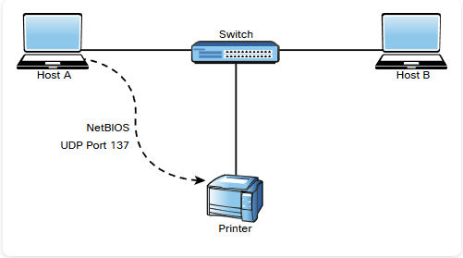
 | Envenenamiento de la caché de DNS | El envenenamiento de la caché del DNS es otro ataque popular aprovechado por los agentes de amenazas. En resumen, el envenenamiento de la caché de DNS implica la manipulación de la caché de resolución de DNS mediante la inyección de datos DNS corruptos. Esto se hace para forzar al servidor DNS a enviar la dirección IP incorrecta a la víctima y redirigirla al sistema del atacante | Puede configurar los servidores DNS para que dependan lo menos posible de las relaciones de confianza con otros servidores DNS a fin de mitigar los ataques de envenenamiento de la caché del DNS. Los servidores DNS que utilizan BIND 9.5.0 y versiones posteriores proporcionan funciones que ayudan a evitar ataques de envenenamiento de la caché de DNS. Estas características incluyen la asignación aleatoria de puertos y la provisión de identificadores de transacciones DNS criptográficamente seguras. Además, las extensiones de seguridad del sistema de nombres de dominio (DNSSEC), una tecnología desarrollada por el Grupo de trabajo de ingeniería de Internet (IETF), proporciona autenticación de datos DNS segura y protege contra el envenenamiento de la caché del DNS. | 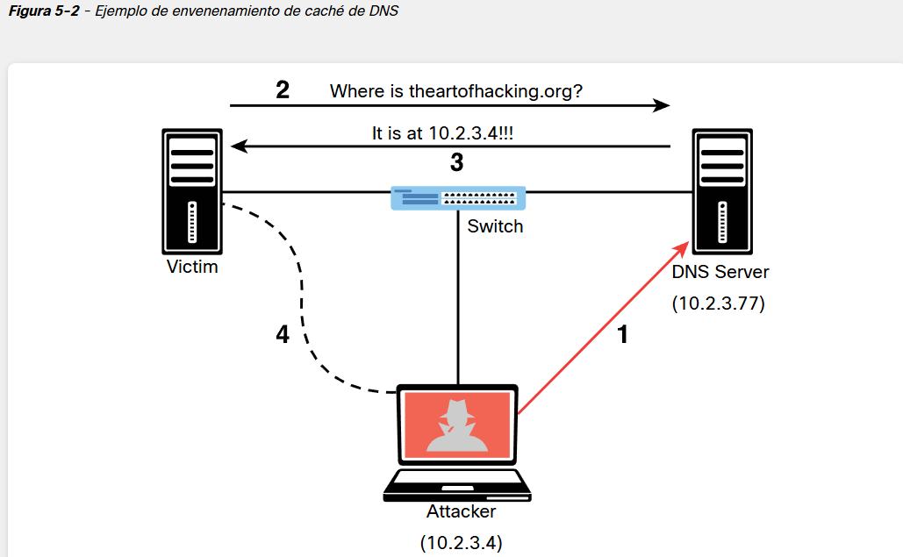
 | Explotaciones de SNMP | Un ataque SNMP común implica que un atacante enumere los servicios SNMP y luego verifique las contraseñas SNMP predeterminadas configuradas. Desafortunadamente, este es uno de los principales defectos de muchas implementaciones porque muchos usuarios dejan credenciales SNMP débiles o predeterminadas en los dispositivos de red. | ¡Cambie siempre las contraseñas predeterminadas! Como mejor práctica, también debe limitar el acceso SNMP solo a hosts confiables y bloquear el puerto UDP 161 a cualquier sistema que no sea de confianza. Otra práctica recomendada es utilizar SNMPv3 en lugar de versiones anteriores.

Gestion de vulnerabilidades
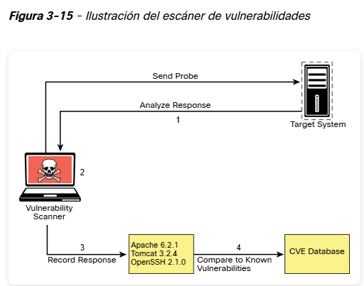
Gestión de vulnerabilidades | identificar fallas de seguridad y vulnerabilidades en el software, informar sobre ellas para que puedan solucionarse, con el objetivo de reducir el riesgo y el impacto de los ciberataques. | Identificación uso de escáneres de vulnerabilidad, técnicas manuales y métodos de descubrimiento de activos para identificar y registrar sistemas (como servidores, computadoras de escritorio, portátiles, dispositivos móviles, dispositivos IoT), junto con cualquier problema de seguridad que tengan, con puntajes basados ​​en diferentes factores (ver puntajes CVSS ). | Informes: informar estos problemas a las partes interesadas correspondientes (como los propietarios del sistema) para que puedan abordarse y, en última instancia, resolverse | Remediación: el propietario del sistema o el propietario técnico solucionan los problemas de seguridad para que la falla de seguridad desaparezca. Se pueden utilizar diferentes métodos para remediar las vulnerabilidades, como parches de seguridad, reconfiguraciones o controles de mitigación. | Reevaluación: escaneo o verificación manual para garantizar que los problemas de seguridad se hayan solucionado con éxito.
ROLES | Analista de inteligencia de amenazas | Los analistas de inteligencia generalmente tendrán acceso a herramientas comerciales que les permiten observar la actividad de explotación a escala global, así como a discusiones clandestinas sobre vulnerabilidades |  |  | Experiencia práctica con escáneres de vulnerabilidades como Nessus, OpenVAS y 7 // máquina virtual vulnerabl Metasploitable // VulnHub // Hack The Box. noticias de seguridad TweetDeck
 | Analista de vulnerabilidades | Identificar, informar y ayudar a reparar activos vulnerables para fortalecer el patrimonio y reducir el riesgo de ataques cibernéticos
 | Respondedor de incidentes | El conocimiento sobre las vulnerabilidades y cómo lidiar con los riesgos resultantes de una explotación exitosa es clave para saber cómo responder de la manera más efectiva.
 | Probador de penetración / Red Teamer | Saber cómo identificar y escanear en busca de vulnerabilidades y fallas de seguridad es clave para esta función
tipo de escaneo de vulnerabilidades | Escaneos no autenticados | Un escaneo no autenticado muestra solo los servicios de red que están expuestos a la red. El escáner intenta enumerar los puertos abiertos en el host de destino. Si el servicio no está a la escucha en el segmento de red al que está conectado el escáner, o si tiene un cortafuegos, el escáner informará que el puerto está cerrado y continuará.
 | Escaneos autenticados | Los escaneos autenticados pueden proporcionar una menor tasa de falsos positivos que los escaneos no autenticados. El escáner realmente inicia sesión en el destino a través de SSH o algún otro mecanismo. Luego ejecuta comandos como netstat para recopilar información del interior del host. Muchos de los comandos que ejecuta el escáner requieren acceso de nivel raíz para poder recopilar la información correcta del sistema.
 | Escaneo de descubrimiento | Un escaneo de descubrimiento está destinado principalmente a identificar la superficie de ataque de un objetivo. Un escaneo de puertos es una parte importante de lo que realiza un escaneos de descubrimiento. Un escáner puede usar una herramienta como Nmap para realizar el proceso de escaneo de puertos
 | Escaneos completos | Un escaneo completo generalmente implica la habilitación de cada opción de escaneo en la política de escaneo la mayoría de los escáneres de vulnerabilidades tienen sus categorías de opciones definidas de manera similar. Por ejemplo, suelen estar organizadas por sistema operativo, fabricante del dispositivo, tipo de dispositivo, protocolo, cumplimiento y tipo de ataque, y el resto de las opciones pueden incluirse en una categoría miscelánea
 | Escaneos furtivos | Implementar un escáner de vulnerabilidades de manera que sea menos probable que el objetivo detecte la actividad. Los escáneres de vulnerabilidades son bastante ruidosos; sin embargo, hay algunas opciones que puede configurar para realizar un escaneo más silencioso. Un escáner de vulnerabilidades pasivo supervisa y analiza el tráfico de red. En función del tráfico que ve, puede determinar en qué consiste la topología de la red y en qué servicio escuchan los hosts de la red.
 | Escaneos de cumplimiento | son pruebas de red y aplicaciones (escaneos) generalmente impulsados por el mercado o la gestión a los que sirve el entorno y el cumplimiento normativo. Aquí es donde entra en juego un escáner de vulnerabilidades. Es posible utilizar un escáner de vulnerabilidades para abordar los requisitos específicos que requiere una política. Los escáneres de vulnerabilidades suelen tener la capacidad de importar un archivo de política de cumplimiento. Este archivo de política generalmente puede asignarse a complementos / ataques específicos que el escáner puede realizar. Una vez que se importa la política, el conjunto específico de verificaciones de cumplimiento se puede ejecutar en un sistema de destino.
Fuentes para una mayor investigación de vulnerabilidades | CVE | Vulnerabilidades y exposiciones comunes (CVE) es un esfuerzo que llega a las comunidades internacionales de ciberseguridad. Fue creado en 1999 con la idea de consolidar herramientas y bases de datos de ciberseguridad. Una ID de CVE se compone de las letras CVE seguidas por el año de publicación y cuatro o más dígitos en la parte del número de secuencia de la ID (por ejemplo, CVE-AAAA-NNNN con cuatro dígitos en el número de secuencia, CVE-AAAA-NNNNN con cinco dígitos en el número de secuencia, CVE-YYYY-NNNNNNN con siete dígitos en el número de secuencia, etc.)
 | CWE | La enumeración de debilidades comunes (CWE), en un nivel alto, es una lista de debilidades de software. El propósito de CWE es crear un lenguaje común para describir las debilidades de seguridad del software que son la causa raíz de determinadas vulnerabilidades. CWE proporciona una línea de base común para la identificación de debilidades para ayudar en el proceso de mitigación
 | NIST | El Instituto Nacional de Normas y Tecnología (NIST) es una agencia del Departamento de Comercio de EE. UU. Su enfoque principal es promover la innovación y la competitividad industrial. NIST es responsable de la creación del marco de ciberseguridad de NIST (NIST CSF; consulte https://www.nist.gov/cyberframework). Este marco incluye una política de orientación sobre seguridad informática. La versión 1 del marco de NIST se publicó en 2014 con el fin de orientar la seguridad de la infraestructura crítica; sin embargo, la industria privada lo utiliza comúnmente como orientación en la gestión de riesgos.
 | CVSS | Cada vulnerabilidad representa un riesgo potencial que los agentes de amenazas pueden utilizar para comprometer sus sistemas y su red. Cada vulnerabilidad conlleva una cantidad asociada de riesgo. Uno de los estándares más adoptados para calcular la gravedad de una vulnerabilidad determinada es el Sistema común de puntuación de vulnerabilidades (CVSS), que tiene tres componentes: puntuaciones básicas, temporales y ambientales. Cada componente se presenta como una puntuación en una escala de 0 a 10.
 | ¿Cómo prioriza sus hallazgos para la siguiente fase de su prueba de penetración? Para determinar la prioridad, debe responder algunas preguntas: ¿Cuál es la gravedad de la vulnerabilidad? ¿A cuántos sistemas se aplica la vulnerabilidad? ¿Cómo se detectó la vulnerabilidad? ¿La vulnerabilidad se encontró con un escáner automatizado o manualmente? ¿Cuál es el valor del dispositivo en el que se encontró la vulnerabilidad? ¿Este dispositivo es fundamental para su empresa o infraestructura? ¿Cuál es el vector de ataque y se aplica a su entorno? ¿Existe una posible solución alternativa o mitigación? Responder estas preguntas puede ayudarlo a determinar la prioridad que debe asignar a las vulnerabilidades encontradas. El protocolo estándar hace que comience con las vulnerabilidades de mayor gravedad que tienen la mayor probabilidad de ser explotadas. Si estas vulnerabilidades son realmente válidas, es posible que ya estén comprometidas. (Si en cualquier momento durante una prueba de penetración, descubre que un sistema está siendo explotado activamente, debe informarlo de inmediato al propietario del sistema). A continuación, debe abordar cualquier vulnerabilidad que se encuentre en los sistemas críticos, independientemente del nivel de gravedad. Es posible que haya una cadena de explotaciones disponible para un atacante que permitiría que una vulnerabilidad de menor gravedad se vuelva crítica. Primero debe proteger los sistemas críticos. A continuación, es posible que desee establecer prioridades en función de la cantidad de sistemas afectados por el hallazgo. Si una gran cantidad de sistemas se ven afectados, esto aumentaría la prioridad porque muchas explotaciones en esta vulnerabilidad tendrían un mayor impacto en su entorno. Estas son pautas sugeridas, pero cuando se trata de priorizar la administración y mitigación de vulnerabilidades, realmente depende del entorno específico.

 | Una vez que las pruebas de penetración está en curso, es hora de aprender lo más posible sobre la red, las aplicaciones y los sistemas del cliente. El reconocimiento pasivo es una buena manera de comenzar. ¿Qué tipo de información valiosa se puede encontrar en el reconocimiento pasivo? El reconocimiento activo es más intrusivo que el reconocimiento pasivo. Debido a esto, ¿por qué un evaluador debe tener cuidado al realizar un reconocimiento activo? Muchos escáneres de vulnerabilidades están automatizados. Si bien los escáneres de vulnerabilidades suelen ser precisos, es importante verificar manualmente algunos resultados. ¿Por qué es esto cierto? Al analizar los resultados del escaneo de vulnerabilidades, ¿por qué es importante estar familiarizado con CVE, CWE y CVSS?

NMAP
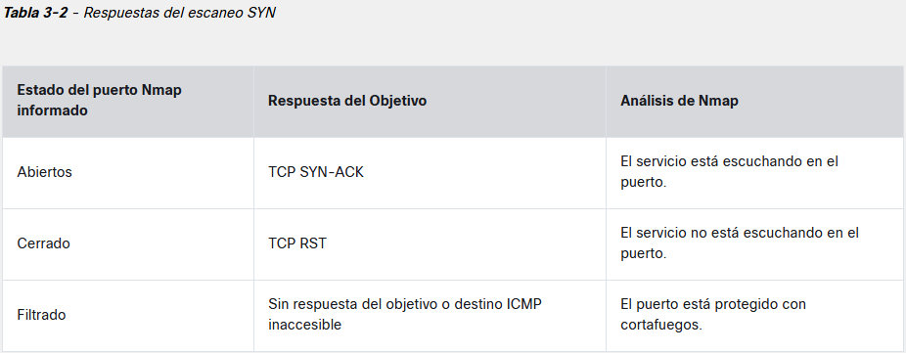
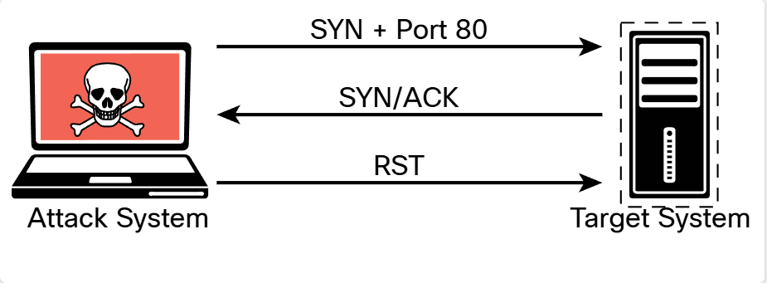
Reconocimiento y enumeracion de servicios y puerto comunes | Escaneo | Escanero de puertos y servicios (Nmap) | https://nmap.org/book/man-host-discovery.html
 | Enumeracion de servicios | Detección de Versiones con Nmap | [ nmap -sV ] (Comando para detectar versiones de servicios:)
 |  | Enumeración de Servicios | [ nmap -sV -p 80 ] | Bases de Datos de Vulnerabilidades CVE (Common Vulnerabilities and Exposures) | Exploits documentados: | SearchSploi - Exploit-DB
 |  |  | nmap --script smb-enum-processes.nse --script-args smbusername=<username>, smbpass=<password> -p445 <host>
 |  |  | Netcat [ nc ] Versión exacta del software
 |  |  | Nikto (vulnerabilidades en servidores HTTP) [ nikto -h ] encontrar archivos confidenciales como /admin/ o /backup/
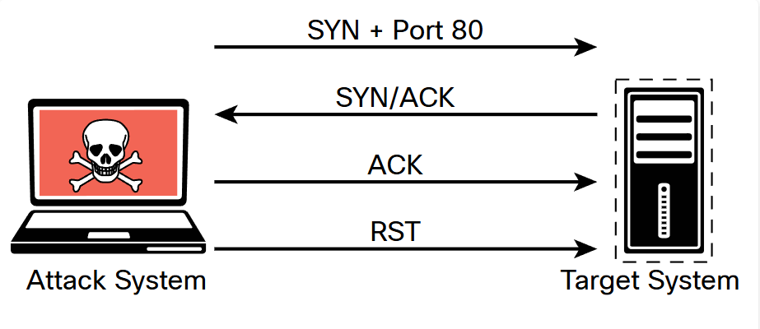
 |  | puertos TCP están ABIERTOS | nmap -sT + (IP) | Un escaneo de conexión TCP realmente utiliza el mecanismo de red del sistema operativo subyacente para establecer una conexión TCP completa con el dispositivo de destino que se está escaneando. Dado que crea una conexión completa, crea más tráfico (y, por lo tanto, tarda más en ejecutarse)
 |  | puertos UDP están ABIERTOS | nmap -sU + (IP) | Escanear puertos UDP, Nmap envía un paquete UDP a todos los puertos especificados en la configuración de la línea de comandos. Espera noticias del objetivo. Si recibe un mensaje de puerto ICMP inaccesible de un destino, ese puerto se marca como cerrado. Si no recibe respuesta del puerto UDP de destino, Nmap marca el puerto como abierto / filtrado. La Tabla 3-4 muestra las respuestas del escaneo de UDP.
 |  | Version | nmap -sV puerto (2121) IP (192.168.13.131)
 |  | Escaneo FIN de TCP (-sF) | nmap -sF | Con el escaneo TCP FIN, se envía un paquete FIN a un puerto de destino. Si el puerto está realmente cerrado, el sistema de destino devuelve un paquete RST. Si no se recibe nada del puerto de destino, puede considerar el puerto abierto porque el comportamiento normal sería ignorar el paquete
 |  | Especificar puerto | (-p) | Ejemplo (nmap -sF -p 80 192.168.88.251)
 | En un escaneo de detección | detección de host | nmap -sn | escaneo -sn es enviar un paquete de solicitud de eco ICMP al destino, un TCP SYN al puerto 443, un TCP ACK al puerto 80 y una solicitud de marca de tiempo ICMP. Si el objetivo responde al eco de ICMP o a los paquetes mencionados anteriormente, se considera activo. un escaneo de este tipo para la detección de host de una subred completa a veces se denomina barrido de ping.
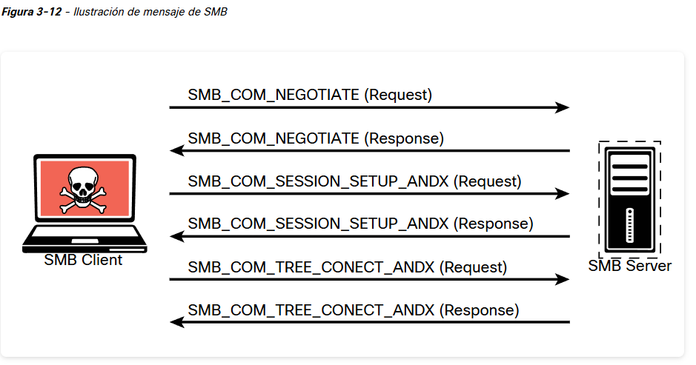
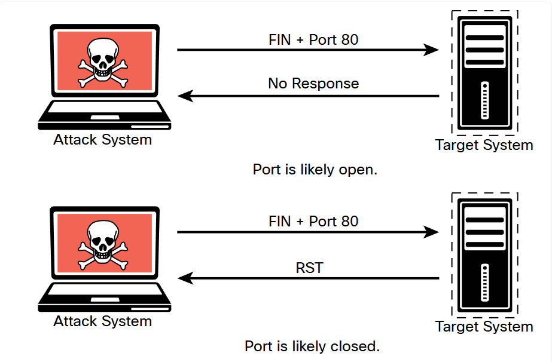
 |  | Opciones de sincronización (-T 0-5) |  | El escáner de Nmap proporciona seis plantillas de temporización que se pueden especificar con la opción -T y el número de plantilla (de 0 a 5) o el nombre. Las plantillas de sincronización de Nmap le permiten determinar cuán agresivo será un escaneo, mientras deja que Nmap elija los valores de sincronización exactos. Estas son las opciones de tiempo: -T0 (Paranoico) : muy lento, se usa para la evasión de IDS -T1 (Furtivo) : bastante lento, se usa para la evasión de IDS -T2 (Educado) : se ralentiza para consumir menos ancho de banda, se ejecuta aproximadamente 10 veces más lento que el valor predeterminado -T3 (Normal) : predeterminado, un modelo de tiempo dinámico basado en la capacidad de respuesta del objetivo -T4 (Agresivo) : supone una red rápida y confiable y puede abrumar a los objetivos -T5 (Demente) : muy agresivo; probablemente abrumará a los objetivos o perderá los puertos abiertos
 | Se puede agregar en la consulta el puerto | Enumeración de usuarios | nmap --script smb-enum-users.nse <host> | Se realiza cuando se obtiene acceso a la red interna. En una red de Windows, puede hacerlo mediante la manipulación del protocolo Server Message Block (SMB), que utiliza el puerto TCP 445
 |  | Enumeración de grupos | nmap --script smb-enum-groups.nse -p445 <host> | la enumeración de grupo es útil para determinar los roles de autorización que se utilizan en el entorno de destino. El guion de Nmap NSE para enumerar grupos de SMB es smb-enum-groups. Este guion intenta extraer una lista de grupos de una máquina Windows remota. También puede revelar la lista de usuarios que son miembros de esos grupos
 | Un problema de seguridad grave es la existencia de directorios (carpetas) compartidos públicamente Anonymous access: READ/WRITE | Enumeración de recursos compartidos de red | nmap --script smb-enum-shares.nse -p 445 <host> | Identificar los sistemas en una red que comparten archivos, carpetas e impresoras es útil para desarrollar una superficie de ataque de una red interna. utiliza la llamada a procedimiento remoto de Microsoft (MSRPC) para la enumeración de recursos compartidos de red
 |  | Ejemplos de enumeración de SMB adicionales | nmap -sC <host> | enumeraciones y huellas digitales adicionales de las aplicaciones y el sistema operativo que se ejecutan en un host es mediante el comando nmap -sC
 |  | Enumeración de páginas web | nmap -sV --script=http-enum <host> | Esto es útil para identificar elementos como la página del administrador predeterminada de Apache o Tomcat que comúnmente se dejan en los servidores web y pueden ser posibles rutas de acceso. La sintaxis de http-enum
 |  | Validar sistema operativo // OS details | sudo nmap -O <host> | determinar más información sobre el sistema operativo que se ejecuta en el host de destino. Algunas opciones de Nmap requieren permisos adicionales y deben ejecutarse como root o con el comando sudo
 |  | ejecuta tareas, como el análisis de DNS, la comprobación de puertos y los pasos del escaneo, lo que puede ser útil para diagnosticar problemas o monitorear el progreso. | nmap -v <host> | proporciona información más detallada sobre lo que está sucediendo en cada paso del proceso
 | Ver archivos y debilidad en el servicio | (-v, -py -sV) | nmap -v -p21 -sV -T4 10.6.6.23 | Puede utilizar -v, -py -sV para encontrar información adicional sobre los servicios que se ejecutan en los puertos abiertos. Este comando proporciona información sobre el servicio FTP que se ejecuta en el puerto 21 del destino en modo detallado, con la sincronización establecida en rápido (-T4):
 |  |  | nmap -p21 -sV -A 10.6.6.23 | (-A)ejecuta la detección del sistema operativo, la detección de la versión, el escaneo de scripts y el traceroute. El escaneo -A puede ser muy intrusivo y, por lo tanto, será detectado por muchos sistemas IDS

OSINT
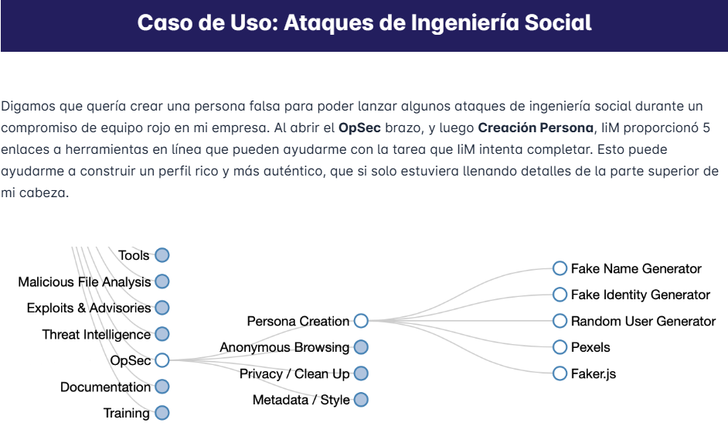
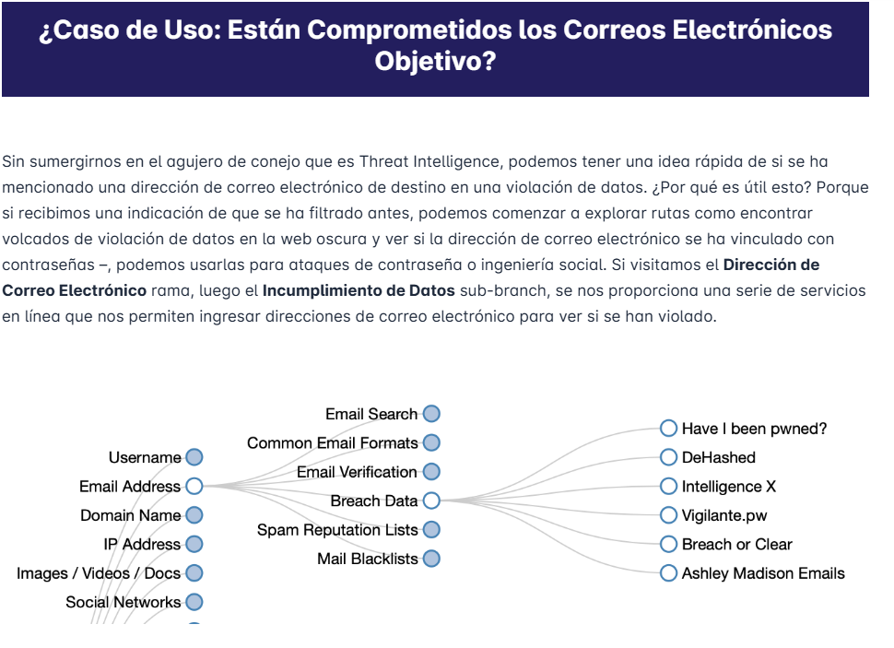
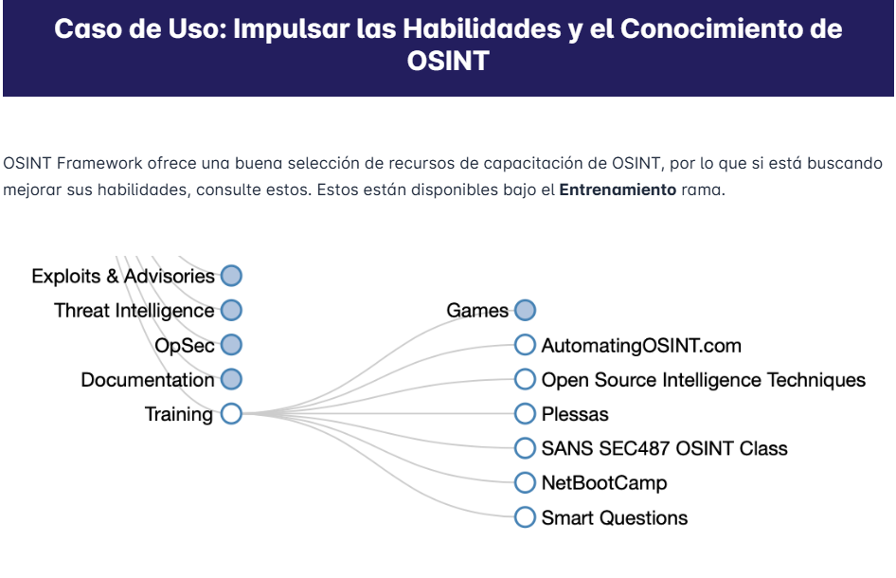
OSINT (inteligencia de fuentes abiertas) son datos que se han obtenido de fuentes disponibles públicamente | (Blue team) Al observar la información disponible en Internet, los defensores pueden tomar medidas para reducir esto o implementar otros controles que mitiguen los ataques o reduzcan su efectividad evaluaciones de exposición pública recopilar información que los empleados publican en las redes sociales, identificar activos que dan a Internet, verificaciones de DNS, encontrar portales o sitios web de inicio de sesión antiguos y mucho más | (Organizaciones gubernamentales) utilizan OSINT para rastrear a personas de interés, como delincuentes, sospechosos y terroristas | (Empresas) vigilar a la competencia, observar la actividad del mercado, aprender más sobre sus clientes y cómo interactuar mejor con ellos, mejorar las operaciones comerciales a través del enriquecimiento de datos y también monitorear riesgos de seguridad como credenciales filtradas, empleados que comparten información confidencial o piratas informáticos que planean ataques | (RED TEAM) métodos de ataque y exploits adecuados Recopilar información de los empleados, lo que permite realizar ataques de ingeniería social potencialmente efectivos y campañas de correo electrónico de phishing selectivo
Roles | Analista de amenazas tácticas | realizar operaciones de inteligencia y recopilar información sobre adversarios que pueden atacar a su organización
 | Analista de amenazas estratégicas | identificar cualquier información que la organización esté “filtrando” en Internet
 | Analista de seguridad | comprobar la reputación de los IOC, como direcciones IP (VirusTotal, IPVoid) o direcciones de correo electrónico y hashes de archivos (VirusTotal, IBM X-Force Exchange)
 | Analista de vulnerabilidades | Mantenerse al día con las últimas vulnerabilidades anunciadas públicamente, seguir a los investigadores de vulnerabilidades en las redes sociales y compartir información
 | Probador de penetración/Red Teamer
Ciclo de inteligencia | 1) Planificación y Dirección | se define qué horizonte tomará la investigación
 | 2) Recopilación (recopilación de datos e información) | identificación de qué tipo de procesos utilizarás para llevar a cabo la recolección de dicha información
 | 3) Tratamiento de datos e información | aplicación de técnicas de decodificación, descifrado, validación y evaluación que te permitirán filtrar la enorme cantidad de información obtenida
 | 4) Análisis para producir inteligencia significativa | recopilar toda la información que filtraste en el paso anterior para obtener las soluciones a tu problema inicial, así como la creación de un producto de inteligencia coherente (informe, conferencia, et
 | 5) Difusión de inteligencia a los clientes | entregar el producto que desarrollaste a lo largo del proceso a las partes interesadas (individuos o grupos) que lo solicitaron. Esto ayudará a que estas personas tomen decisiones informadas y adecuadas a la hora de abordar el problema origina
Huellas dactilares | Direcciones IP | tu dirección IP pública se envía a través de tu enrutador. Esto no solo te permite comunicarte con un sitio web, sino que también le indica a quién contactar, a quién enviar el recurso X y cuánto tiempo tardará en llegar a esa dirección.
 | Cookies | Pueden rastrear las actividades del usuario, estos elementos se almacenan en el Disco Duro de tu ordenador y tienen como objetivo obtener información sobre tu actividad, facilitando datos al sitio web del que proceden y ayudándoles a identificar tus gustos, pudiendo ofrecerte una “mejor experiencia de usuario”.
 | Huella digital del navegador | registros creados por el navegador, que utilizan una variedad de datos disponibles en su ordenador proporcionando información a los sitios web sobre la configuración que está utilizando, la máquina en la que se encuentra, etc. Este identificador contiene información sobre la versión del navegador que utilizas, el sistema operativo desde el que estás navegando en ese momento, la resolución de tu pantalla, el tipo de letra que tienes activo en ese moment
Capas de privacidad | sistema operativo Linux (USB como Live ISO o usando una VM) | hacer su investigación y finalmente borrar todo rastro de usted simplemente reiniciando el sistema (ya sea usando un Snapshot, o el USB live). (máquinas especializadas OSINT existentes como Trace Lab Osint VM)
 | Ocultar su dirección IP pública | TOR Browser o Redes privadas virtuales (VPN)
 | Extensiones | instalar extensiones que bloqueen. Para reducir la cantidad de información que los sitios web obtienen sobre ti
 | Sock Puppetry | alter egos creados específicamente para llevar a cabo diversos tipos de proyectos o investigaciones. El propósito de estas cuentas no es más que ser una identidad falsa que pueda entrar en contacto con sujetos de investigación, o simplemente realizar investigaciones OSINT sin vincular directamente sus redes sociales.
Defendiendo Contra Google Dorks | Geofencing | Es un método para bloquear rangos de IP completos asociados con países para que solo se permita el acceso desde una ubicación específica
 | IP Whitelisting | lista blanca de IP direcciones IP especificadas accedan a los recursos y bloquea todo lo demás
 | Restricciones de Crawler | bloquear a sus rastreadores para que no puedan acceder a ninguno de los contenidos presentes en Internet. Esto se puede lograr creando un archivo robots.txt que no permite que ningún rastreador indexe ninguna parte de su sitio web, lo que evita que se muestre en el motor de búsqueda de Google.
 | Solicitud de Eliminación de Contenido | Si ejecuta google dorks contra su empresa y encuentra resultados que podrían ser utilizados por un actor malicioso (como un portal de inicio de sesión o archivos confidenciales), puede realizar una solicitud a Google pidiéndoles que eliminen temporalmente el contenido de su motor de búsqueda (90 días) o lo eliminen permanentemente. https://support.google.com/webmasters/answer/1663419?hl=en

Threat Hunting
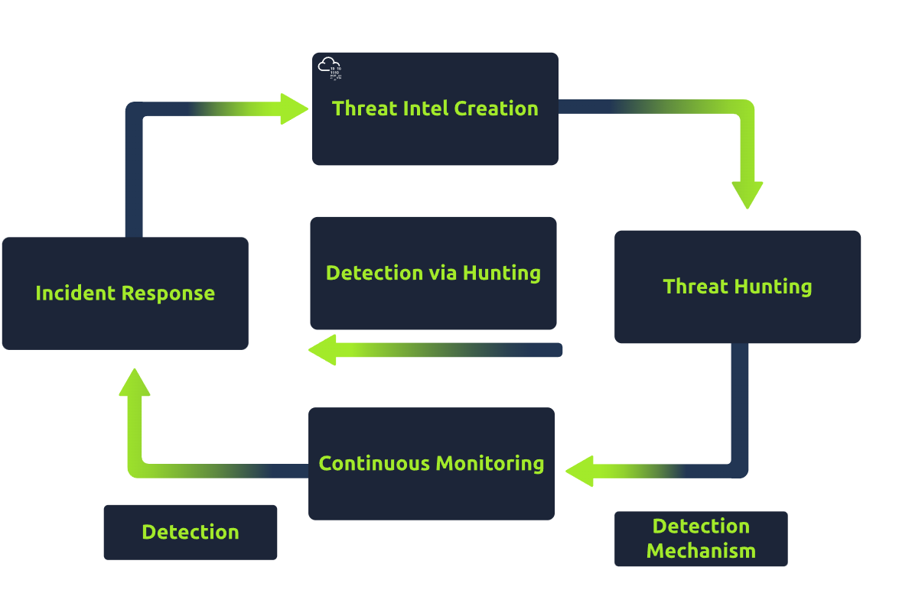

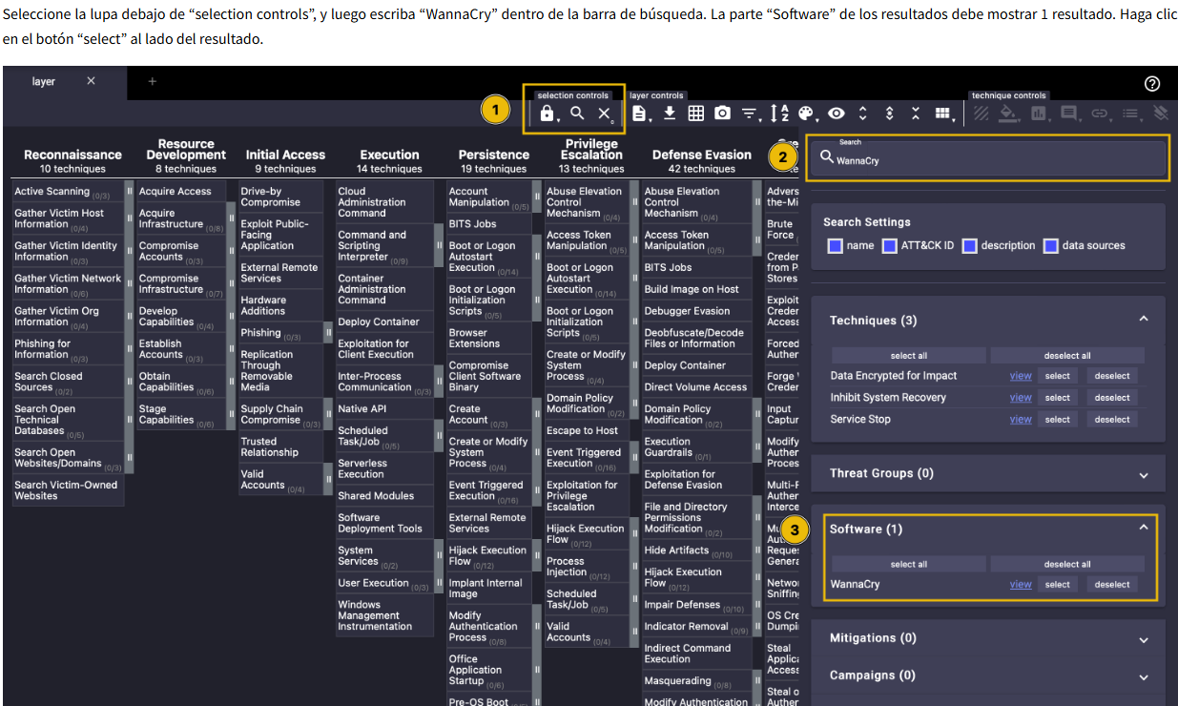
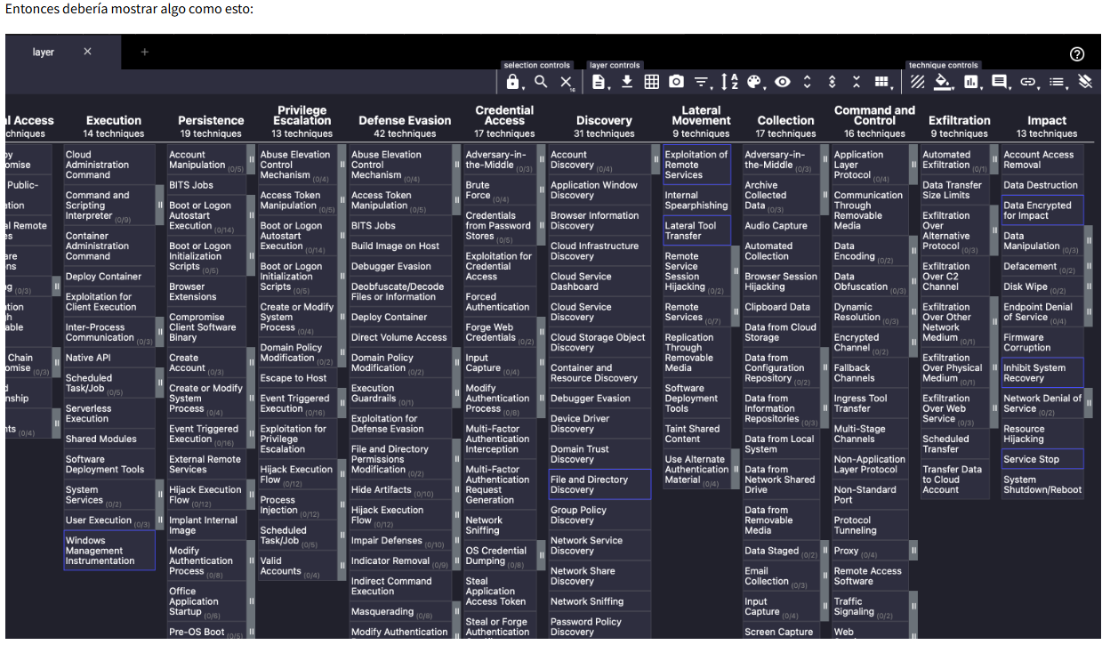
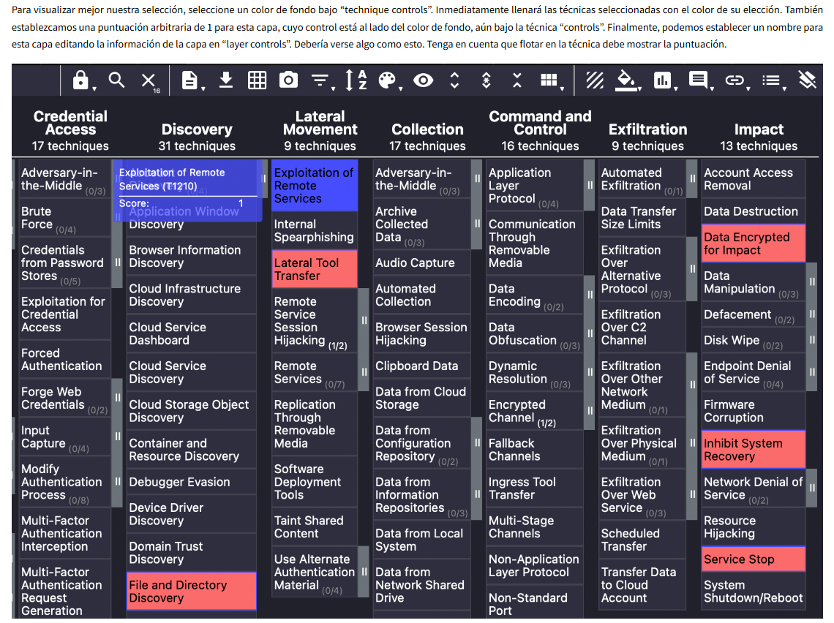
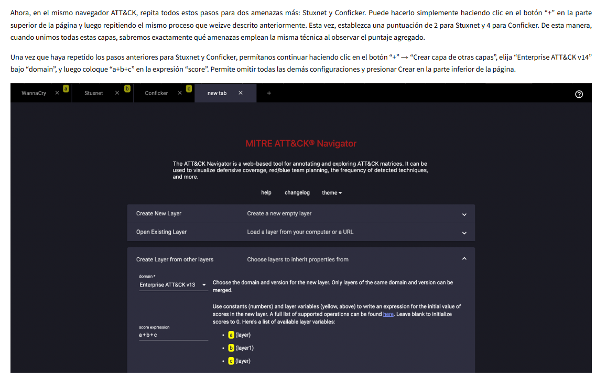
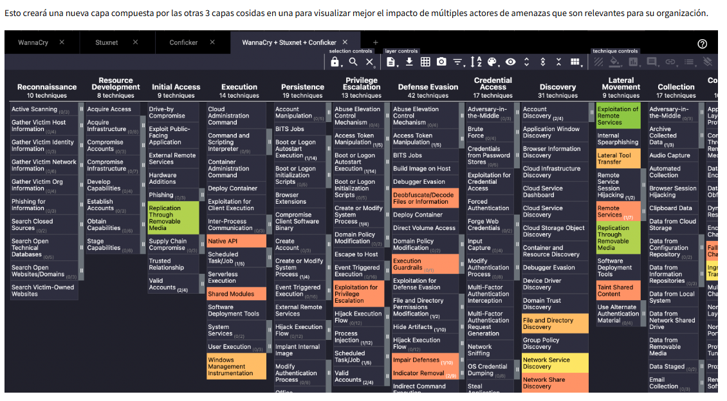
Threat Hunting | Este rol especializado de equipo púrpura se centra en detectar amenazas avanzadas que ya están dentro de la red y que hasta ahora no han sido detectadas. Usando técnicas manuales y automatizadas, los Cazadores de Amenazas buscan artefactos maliciosos a través de la red y en los sistemas. | La caza de amenazas es un enfoque agresivo que está diseñado para mostrar las amenazas que están ocultas en una red o sistema, evadiendo más herramientas de seguridad estándar. Las herramientas estándar como firewalls, sistemas de detección de intrusos y SIEMS se basan en alertas para estimular acciones | https://www.sans.org/cybersecurity-careers/20-coolest-cyber-security-careers/ ¡Las 20 mejores Carreras en Ciberseguridad! | plataformas cibernéticas gamificadas (HTB, THM, BTLO)
Lista de Certificación | CompTIA A+ | este examen de dos partes medirá su competencia cuando se trata de hardware, sistemas operativos, solución de problemas de software y solución de problemas del mundo real.
 | CompTIA N+ | las redes son extremadamente importantes cuando se trata de ciberseguridad. Este es un excelente curso básico para aprender conceptos básicos de redes, incluidos servicios de red, tecnologías de enrutamiento y dispositivos de red
 | eCTHPv2 | Esta es una certificación de nivel experto por eLearnSecurity que pone a prueba la capacidad de los estudiantes’ para cazar amenazas.
 | GIAC GCFA | búsqueda de amenazas de SANS’. Parece que también está emparejado con lecciones avanzadas de respuesta a incidentes.
Roles Asociados | Arquitecto de Red | Diseñan e implementan redes informáticas complejas para organizaciones en diversas industrias
 | Gerente de Sistemas | Analizan las necesidades informáticas de sus organizacionistas y recomiendan posibles actualizaciones para que los altos ejecutivos las consideren.
 | Analista de Sistemas Informáticos | Estos analistas ayudan a la organización a operar de manera más eficiente mediante el estudio de los sistemas y procedimientos informáticos
 | Administrador de Sistemas de Red e Informática | Estos profesionales instalan, configuran y mantienen organizaciones’ redes de área local (LAN), redes de área amplia (WAN) redes de comunicación de datos, sistemas operativos y servidores
 | Analista Senior de Seguridad | Los Analistas Senior realizarán investigaciones de respuesta a incidentes y seguridad que contendrán tareas similares a Threat Hunters. Localizarán, investigarán y eliminarán artefactos maliciosos de sistemas comprometidos, así como responderán a actividades de red sospechosas que son más complejas.
 | Oficial Jefe de Seguridad de la Información | Estos profesionales trabajan junto con funcionarios de la compañía, gerentes de negocios, equipos de seguridad cibernética y gerentes de TI para monitorear y mantener efectivamente la seguridad de las aplicaciones, bases de datos, computadoras y sitios web de sus organizaciones.
 | Incidente Respondedor | esponsables de reaccionar ante incidentes de seguridad, como violaciones de datos o compromisos del sistema. Buscarán en los sistemas cualquier evidencia dejada por actores maliciosos, como puertas traseras, archivos, nuevas cuentas de usuario y más.
Indicadores de compromiso (IOC) | direcciones IP | Si una IP se comporta maliciosamente, puede considerarse un IOC
 | Direcciones de correo electrónico | Si una dirección de correo electrónico está enviando correos electrónicos maliciosos, puede considerarse un IOC
 | Tamaños de archivo Valor (File Sizes Value) | Una pieza de malware, podemos ver el tamaño del archivo, y utilizar esto como un indicador para luego buscar a través de todos los archivos, en busca de los que coinciden.
 | MD5/SHA-1 Hashes | Hashing es una función criptográfica unidireccional que nos permite crear una firma representada por un valor de cadena, conocido como suma de comprobación. Si el archivo se modifica de alguna manera, el valor hash será completamente diferente
 | Cuerdas (Strings) | Podemos recuperar cadenas de un archivo y usarlas como un IOC para buscar.
Caza de malware (Software malicioso) cifrar archivos o robar contraseñas | Malware encubierto encontrado usando IOC compartidos con el cazador | generalmente de un equipo de Inteligencia de Amenazas
 | Comparar los valores conocidos con los sistemas para verificar cualquier diferencia | comparar las propiedades de los procesos de Windows para ver si se han alterado
Programas | Mandiant IOC Editor | proporciona una interfaz para administrar datos y manipular las estructuras lógicas de IOCs, archivos XML que pueden “capturar información diversa sobre amenazas ncluidos atributos de archivos maliciosos, características de cambios de registro y artefactos en memory”. Mandiant IOCe solo está diseñado para Windows OS
 | Mandiant Redline | herramienta de seguridad de punto final gratuita "que proporciona capacidades de investigación de host a los usuarios para encontrar signos de actividad maliciosa a través del análisis de memoria y archivos y el desarrollo de un perfil de evaluación de amenazas"
 | OpenIOC 1.0 Editor | herramienta gratuita que proporciona una interfaz para administrar datos y manipular las estructuras lógicas de v1.0 OpenIOCs. Los COI son documentos XML que ayudan a los respondedores a incidentes a capturar información diversa sobre amenazas, incluidos atributos de archivos maliciosos, características de cambios en el registro y artefactos en la memoria
 | TheZoo (Repositorio) | repositorio de malware donde puede jugar con malware en vivo y obtener información sobre cómo funcionarán dentro de condiciones ambientales específicas
 | MISP | es una plataforma de inteligencia contra amenazas especialmente utilizada para la compartición, almacenaje y correlación de Indicadores de compromiso, persiguiendo tener una comunidad colaborativa sobre amenazas existentes, cuyo objetivo es ayudar a mejorar las contramedidas utilizadas contra los ataques dirigidos y establecer acciones preventivas y de detección
¿Cómo lo buscamos? | Firmas de Ataque & (IoC) | conjunto de información que podemos comparar inmediatamente con nuestros datos históricos disponibles. Esto facilita la búsqueda de objetos de interés como malware relevante, residuos de ataques e incluso la explotación de vulnerabilidades conocidas. Tenga en cuenta que necesitamos saber cómo se comporta el entorno y, en consecuencia, cómo se verían los registros cuando se haya explotado dicha vulnerabilidad.
 | Consultas lógicas | búsqueda de activos que tienen vulnerabilidades conocidas. a través de identificadores procesables específicos, como la versión de la aplicación, nos permitiría crear consultas lógicas que filtren estos identificadores
 | Patrones de Actividad | caracterizar su comportamiento a través de patrones de actividad que se inclinan a hacer. En cualquier conversación sobre esto, el MITRA matriz ATT&CK siempre ha sido un recurso importante, y también puede ser la estrella del espectáculo aquí.
 | Acceso inicial | La táctica de Acceso Inicial (TA0001) representa las técnicas y estrategias de los adversarios para violar una organización. Esta etapa de un ciclo de ataque se centra principalmente en entregar la carga útil al sistema o red objetivo. El objetivo principal durante esta fase es ganar un punto de apoyo en la red, que se puede lograr a través de una variedad de medios, tales como: |  | * Ingeniería Social técnicas como phishing. * Explotar vulnerabilidades a través de servidores orientados al público. * Rociar credenciales a través de puntos finales de autenticación expuestos. * Ejecución de comandos a través de unidades flash maliciosas. * Instalación de software agrietado con código malicioso oculto. | Ejecucion de la caza * Intentos de fuerza bruta a través de SSH. * Explotación de una vulnerabilidad de aplicación web. * Phishing a través de enlaces y archivos adjuntos.
 | Ejecución | La táctica de Ejecución (TA0002) se refiere a las técnicas de los adversarios para ejecutar o ejecutar su código malicioso junto con las técnicas de acceso inicial o formas de entregar el ataque. Esta etapa en el ciclo de vida del ciberataque es crucial, ya que permite a los atacantes ejecutar con éxito sus comandos de forma remota y continuar con la serie de ataques para establecer un mayor acceso. Las técnicas de ejemplo utilizadas por los adversarios son las siguientes, herramientas integradas que suelen utilizar los actores de amenazas (Certutil, Mshta y Regsvr32) |  | * Ejecución a través de herramientas de línea de comandos como PowerShell y el procesador de comandos de Windows (cmd.exe). * Ejecución a través de herramientas de sistema integradas o utilizando Binarios de Vivir fuera de la tierra (LOLBAS). * Ejecución a través de herramientas de programación/scripting, como Python o PHP. | Ejecucion de la caza * Uso sospechoso de herramientas de línea de comandos. * Abuso de herramientas del sistema integradas. * Ejecución a través de herramientas de programación/scripting.

